보육교사
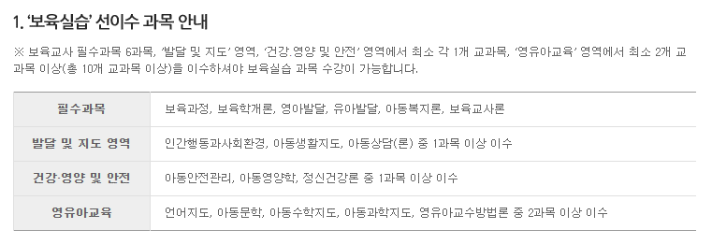
학습자 정보
성함 |  |  | 학습설계 내용 | 보육교사 과목이수
연락처
거주지
최종학력

 | 보육교사 교과목 (2018년 개정) |  |  |  |  |  | 비고
가. 교사인성 |  | 보육교사(인성)론[대면] |  | 아동권리와 복지[대면] |  |  | 2과목(6학점)
나. 보육 지식과 기술 | 필 수 | 보육학개론 | 보육과정 | 영유아 발달 (영아발달, 유아발달) ※두 과목 모두 수료 시 영유아발달로 인정 | 영유아 교수방법론 | 놀이지도[대면] | 9과목(27학점)
 |  | 언어지도[대면] | 아동음악 [대면] [아동동작, 아동미술] | 아동수학지도 [대면] [아동과학지도] | 아동안전관리 [대면] [아동생활지도]
 |  | 영아발달 | 유아발달
 | 선 택 | 아동건강교육 | 영유아 사회정서지도 | 아동문학교육 | 아동상담론 | 장애아 지도 | 4과목(12학점) | 아동미술
 |  | 특수아동 이해 | 어린이집 운영 관리 | 영유아 보육프로그램 개발과 평가 | 보육정책론 | 정신건강론 |  | 부모교육론
 |  | 인간행동과사회환경 | 아동간호학 | 아동영양학 | 부모교육론 | 가족복지론 |  | 가족관계론
 |  | 가족관계론 | 지역사회복지론
다. 보육 실무 |  | 아동관찰 및 행동 연구[대면] |  | 보육실습[대면] |  |  | 2과목(6학점)

 | 20년 1학기 |  | 20년 2학기 |  |  |  | 비고
교육원 명
수강신청 교과목

이수과목 | 과목 |  | 과목 |  | 과목 |  | 총 과목

사회복지사(개정전)
학습자 정보
성함 |  |  | 학습설계 내용 | 사회복지사 과목이수
연락처
담당자
최종학력

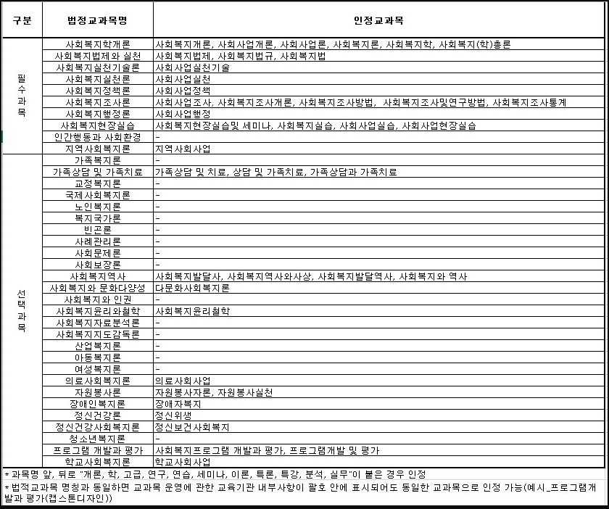
 | 사회복지사자격증 교과목 |  |  |  |  | 비고
전공필수 | 사회복지학개론 | 사회복지법제와 실천 | 사회복지실천론 | 사회복지실천기술론 | 사회복지정책론 | 10과목
 | 사회복지조사론 | 사회복지행정론 | 지역사회복지론 | 인간행동과 사회환경 | 사회복지현장실습
전공선택 | 아동복지론 | 청소년복지론 | 노인복지론 | 장애인복지론 | 여성복지론 | 4과목
 | 가족복지론 | 산업복지론 | 의료사회사업론 | 학교사회사업론 | 정신건강론
 | 교정복지론 | 사회보장론 | 사회문제론 | 자원봉사론 | 정신보건사회복지론
 | 사회복지지도감독론 | 사회복지자료분석론 | 프로그램개발과평가 | 사회복지발달사 | 사회복지윤리와철학

 | 20년 1학기 |  | 20년 2학기 |  |  | 비고
교육원 명
수강신청 교과목

이수과목 | 과목 |  | 과목 |  | 과목 | 총 과목

사회복지학개론
가족상담및가족치료

건강가정사
학습자 정보
성함 |  |  |  | 학습설계 내용
연락처
담당자
최종학력

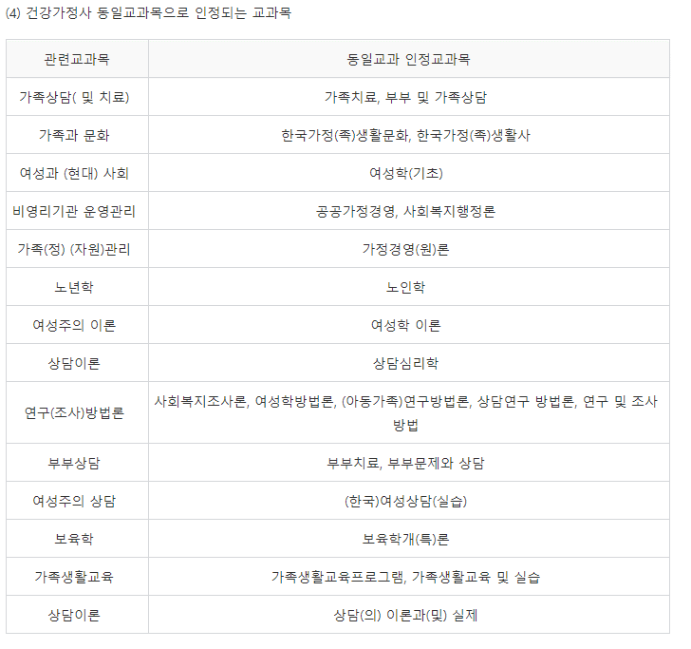
건강가정사자격증 교과목 |  |  |  |  |  | 비고
핵심과목 |  | 가정(족)생활교육 | (건강)가정(족)정책론 | 가족(정)과 문화 | 건강가정론 | 5과목 이상 선택
 |  | 가족과젠더 | 가족복지론 | 가족상담(및 치료) | 건강가정현장실습 |  | 17과목(사복) | 관련 교과 | 동일교과 인정 과목
 |  | 비영리기관운영관리 | 여성과(현대)사회 |  |  |  | 전공 필수 10 | 가족상담(및치료) | 가족치료
관련 과목 | 기초이론 | 가계경제 | 가사노동론 | 주거학 | 가정생활복지론 | 4과목 이상 선택 | 전공 선택 7 | 가족과문화 | 한국가정(족)생활문화, 한국가정(족)생활사
 |  | 가족(정)(자원)관리 | 가족관계(학) | 가족법 | 가족학 |  |  | 여성과(현대)사회 | 여성학(기초)
 |  | 노인복지론 | 노년학 | 법여성학 | 보육학 |  |  | 비영리기관운영관리 | 공공가정경영, 사회복지행정론
 |  | 사회복개(개)론 | 상담이론 | 생애주기영양학 | 성과사랑 |  |  | 가족(정)(자원)관리 | 가정경영(원)론
 |  | 아동(청소년)복지론 | 아동학 | 여가관리론 | 여성과 문화 |  |  | 노년학 | 노인학
 |  | 여성복지론 | 여성주의이론 | 인간발달 | 인간행동과사회환경 |  |  | 여성주의이론 | 여성학이론
 |  | 일과가족(정) | 자원봉사론 | 장애인복지론 | 정신건강(정신보건사회복지)론 |  |  | 상담이론 | 상담심리학
 |  |  |  |  |  |  |  | 연구(조사)방법론 | 사회복지조사론, 여성학방법론, (아동가족)연구방법론, 상담연구방법론, 연구및조사방법
 | 상담· 교육 등 실제 | 가계재무관리 | 가정생활과정보 | 가족(정)과 지역사회 | 부모교육 | 3과목 이상 선택 |  | 부부상담 | 부부치료, 부부문제와상담
 |  | 부부교육 | 부부상담 | 사례관리론 | 사회복지실천기술론 |  |  | 여성주의상담 | (한국)여성상담(실습)
 |  | 사회복지실천론 | 생활설계상담 | 소비자교육 | 소비자상담 |  |  | 보육학 | 보육학개(특)론
 |  | 아동상담 | 여성과 교육 | 여성과 리더십 | 여성주의 상담 |  |  | 가족생활교육 | 가족생활교육프로그램, 가족생활교육및실습
 |  | 연구(조사)방법론 | 영양상담 및 교육 | 위기개입론 | 의생활관리 |  |  | 상담이론 | 상담(의)이론과(및)실제
 |  | 주거상담 | 주택관리 | 지역사회복지론 | 지역사회 영양학
 |  | 집단상담 | 프로그램 개발과 평가

 |  | 17년 2학기 |  | 18년 1학기 |  | 비고
교육원 명
수강신청 교과목

이수과목 |  | 과목 |  | 과목 |  | 총 과목

